Sheet1
序号 | 地区 | 县、区 | 单位全称 | 社会信用代码 | 地址 | 联系人 | 联系电话 | 招聘学历要求 | 岗位名称 | 人数 | 工资 | 企业LOGO | 营业执照扫描图 | 备注
1 | 黔南州 | 都匀市 | 黔南州紫宸物业服务有限责任公司 | 91522701MA6DK18X2E | 都匀市老火车站尚城财富中心7栋1110# | 谭海英 | 18585168588 | 高中以上 | 保洁、门卫、园艺 | 待定 | 面议（不低于黔南州最低工资标准） |  | 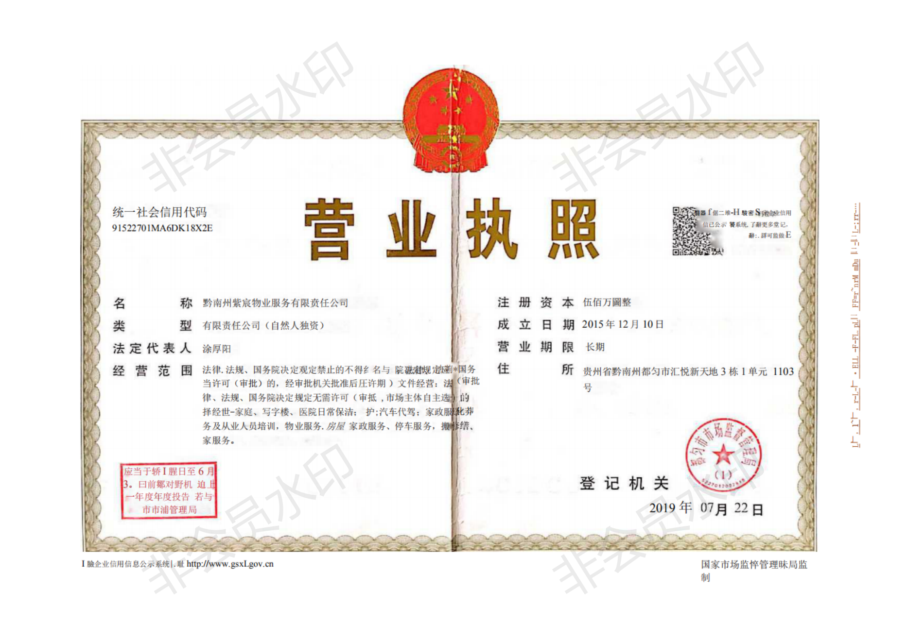
2 | 黔南州 | 罗甸县 | 罗甸县残疾人联合会 | 135227285177020130 | 罗甸县龙坪镇河滨路 | 刘光欢 | 0854-7619798；13985775500 |  | 工作员 | 1 | 1500.00(需罗甸县户口)
3 | 黔南州 | 平塘县 | 平塘县顺百年养生养发服务有限公司 | 91522727MA6DNNWCXN | 平塘县金盆街道回龙村头寨组 | 张治民 | 15329740397 | 大专及以上 | 管理人员 | 1-2人 | 3000-3500元 |  | 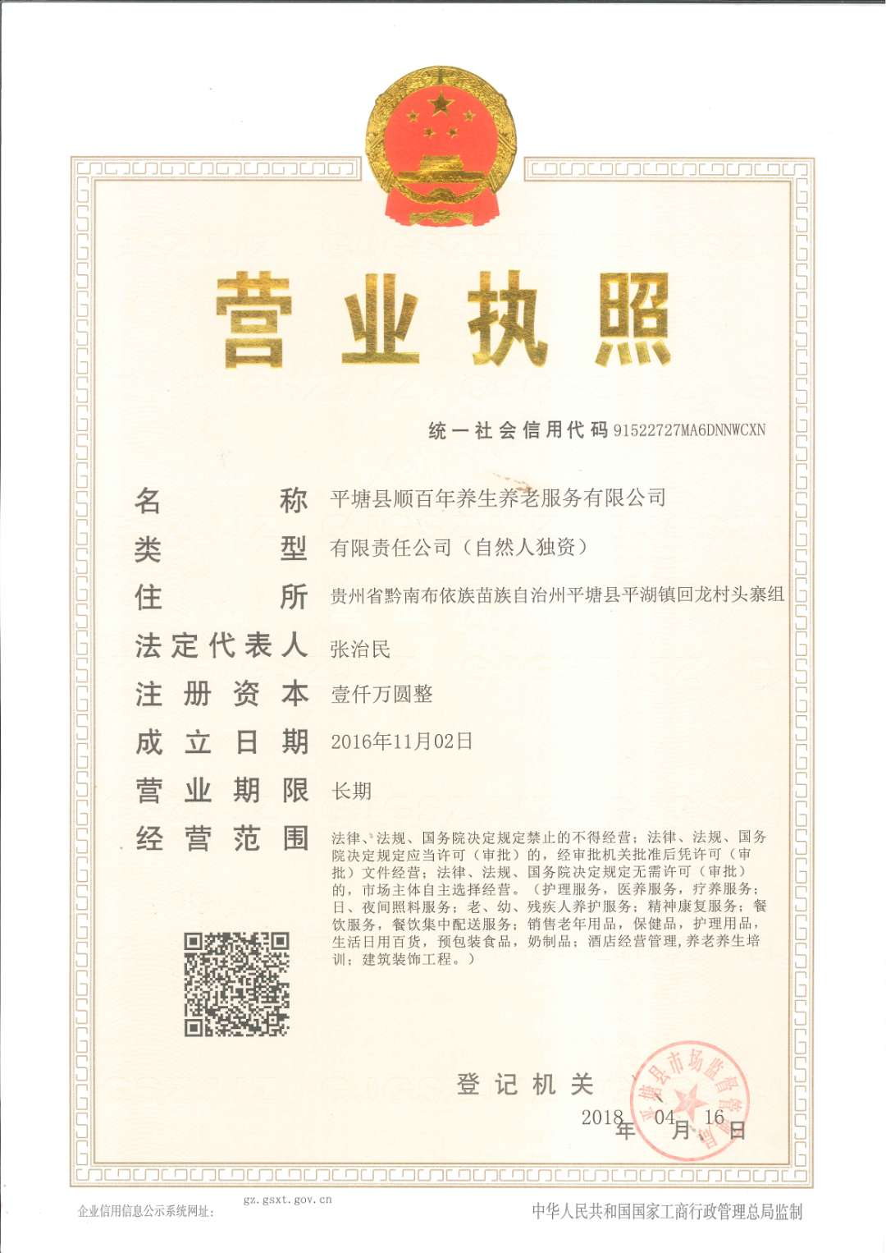
4 | 黔南州 | 瓮安县 | 瓮安县翔远职业培训学校 | 5227255201801 | 瓮安县瓮水办事处花桥社区富水桥隆东路 | 赵友瑕 | 15086160211 | 初中以上 | 家政、护工 | 5人 | 2000-2200元 |  |  | 公司称需要向瓮安残联索要
5 | 黔南州 | 荔波县 | 荔波县芳欣天然食品有限公司 | 915227220806941602 | 荔波县方村乡 | 江远 | 13595418288 | 大专及以上学历 | 管理员 | 1 | 3000-4500 |  | 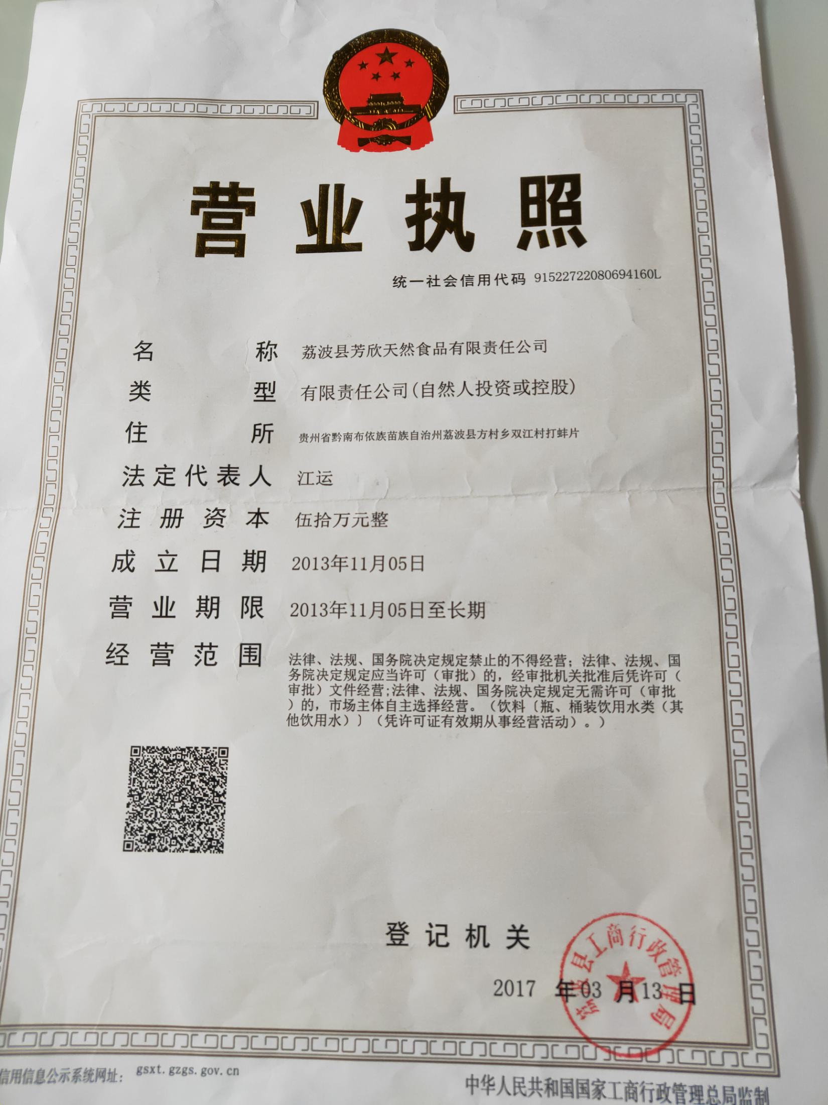 | 无logo
6 | 黔南州 | 贵定县 | 贵定县安宁医院 | 91522723MA6DQAH4XY | 贵定县德新镇沙坝老粮站 | 况庆芳 | 13984988758 | 护理 | 精神科医生、护士 | 4 | 2000 |  | 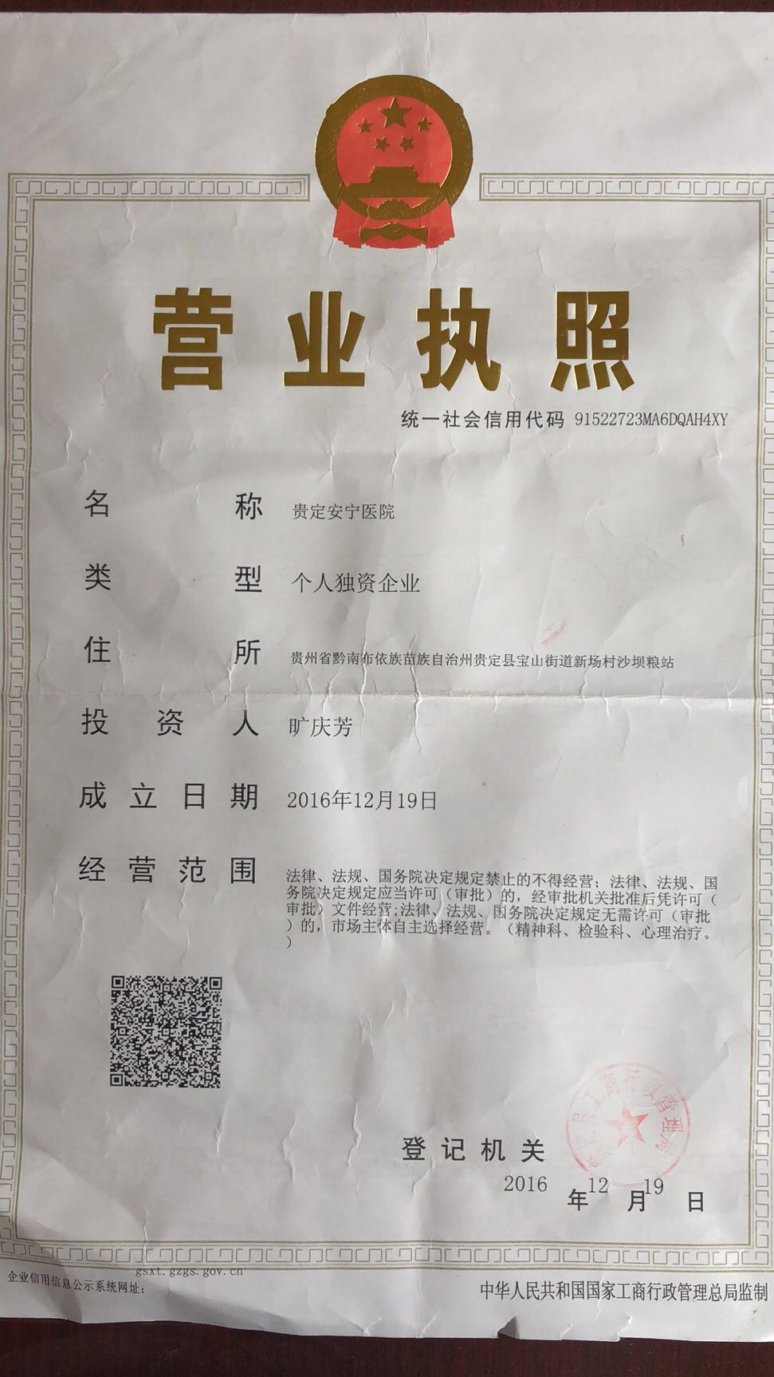 | 无logo
7 | 黔南州 | 福泉市 | 马场坪阳光工程鑫源实业有限公司 | 91522702MA6DMEUT6F | 办事处经济开发区A区2号标准化厂房2层 | 辛先生 | 13595486668 | 不限 | 生产组长\剪裁员工等 | 10 | 面议
8 | 黔南州 | 福泉市 | 月福宫家政服务有限公司 | 91522702MA6H4BAE3A | 金山办事处葛境路250至251号门面 | 谭女士 | 17385884566 |  | 育婴师/护工等 | 10 | 3500-5000 |  | 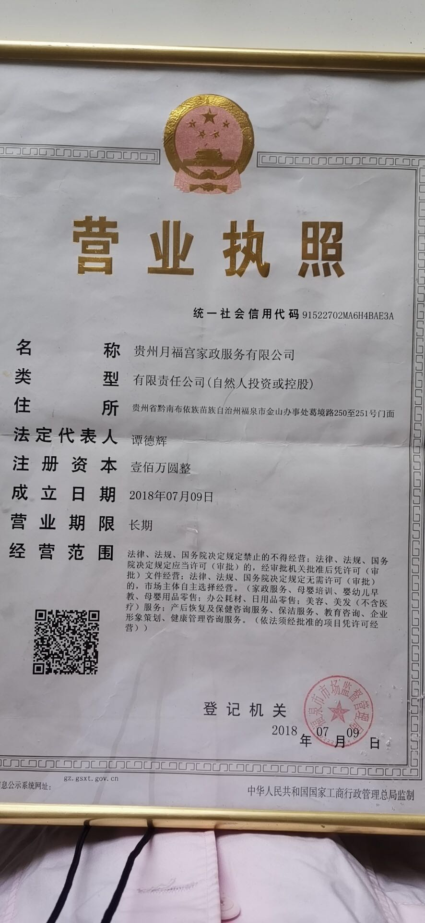
9 | 黔南州 | 福泉市 | 福泉逸达康医院 | 91522702MA6GW3YYXA | 金山办事处社会福利苑 | 夏女士 | 18785495737 | 大专以上 | 中药药剂士全科医生 | 5 | 3500以上,五险
10 | 黔南州 | 福泉市 | 贵州胜威福全化工有限公司 | 522702000238011 | 牛场镇双龙工业园区 | 简女士 | 15761221920 | 行政\内控\销售\技术员等 | 大专以上 | 38 | 面议 |  | 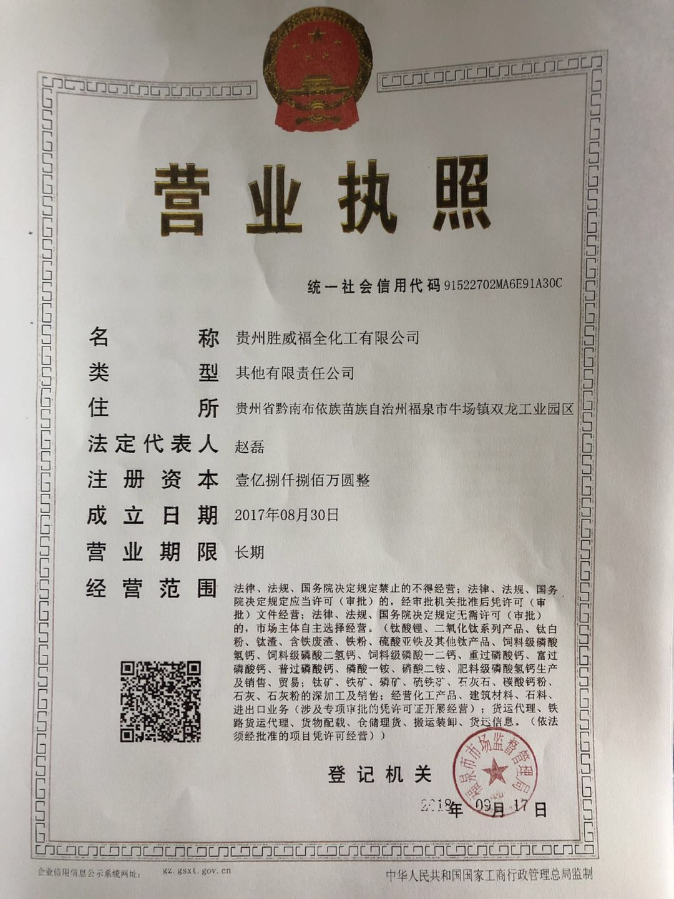 | 无logo
11 | 黔南州 | 福泉市 | 贵州川恒化工股份有限公司 | 91522702741140019K | 福泉市龙昌镇 | 徐先生 | 18885482138 | 法务\财务\设备和工艺技术员等 | 大专以上 | 14 | 面议
12 | 黔南州 | 三都县 | 三都水族自治县残疾人服务中心 | 13522732517706049B | 三都县凤羽街道万户水寨C区07栋 | 蒙光桃 | 3921065 | 本科 | 工作员 | 1 |  | 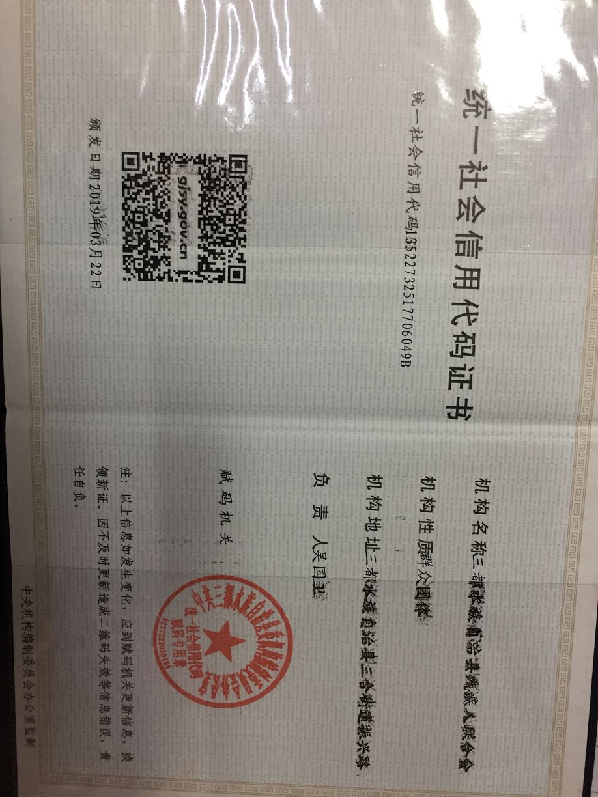 |  | 无logo
13 | 黔南州 | 三都县 | 三都水族自治县桃花马尾绣艺术品制作有限公司 | 91522732560913406Q | 三都水族自治县中和镇三洞社区开发区 | 潘文甜 | 18985777795 | 大专级以上 | 工作员 | 1 |  |  | 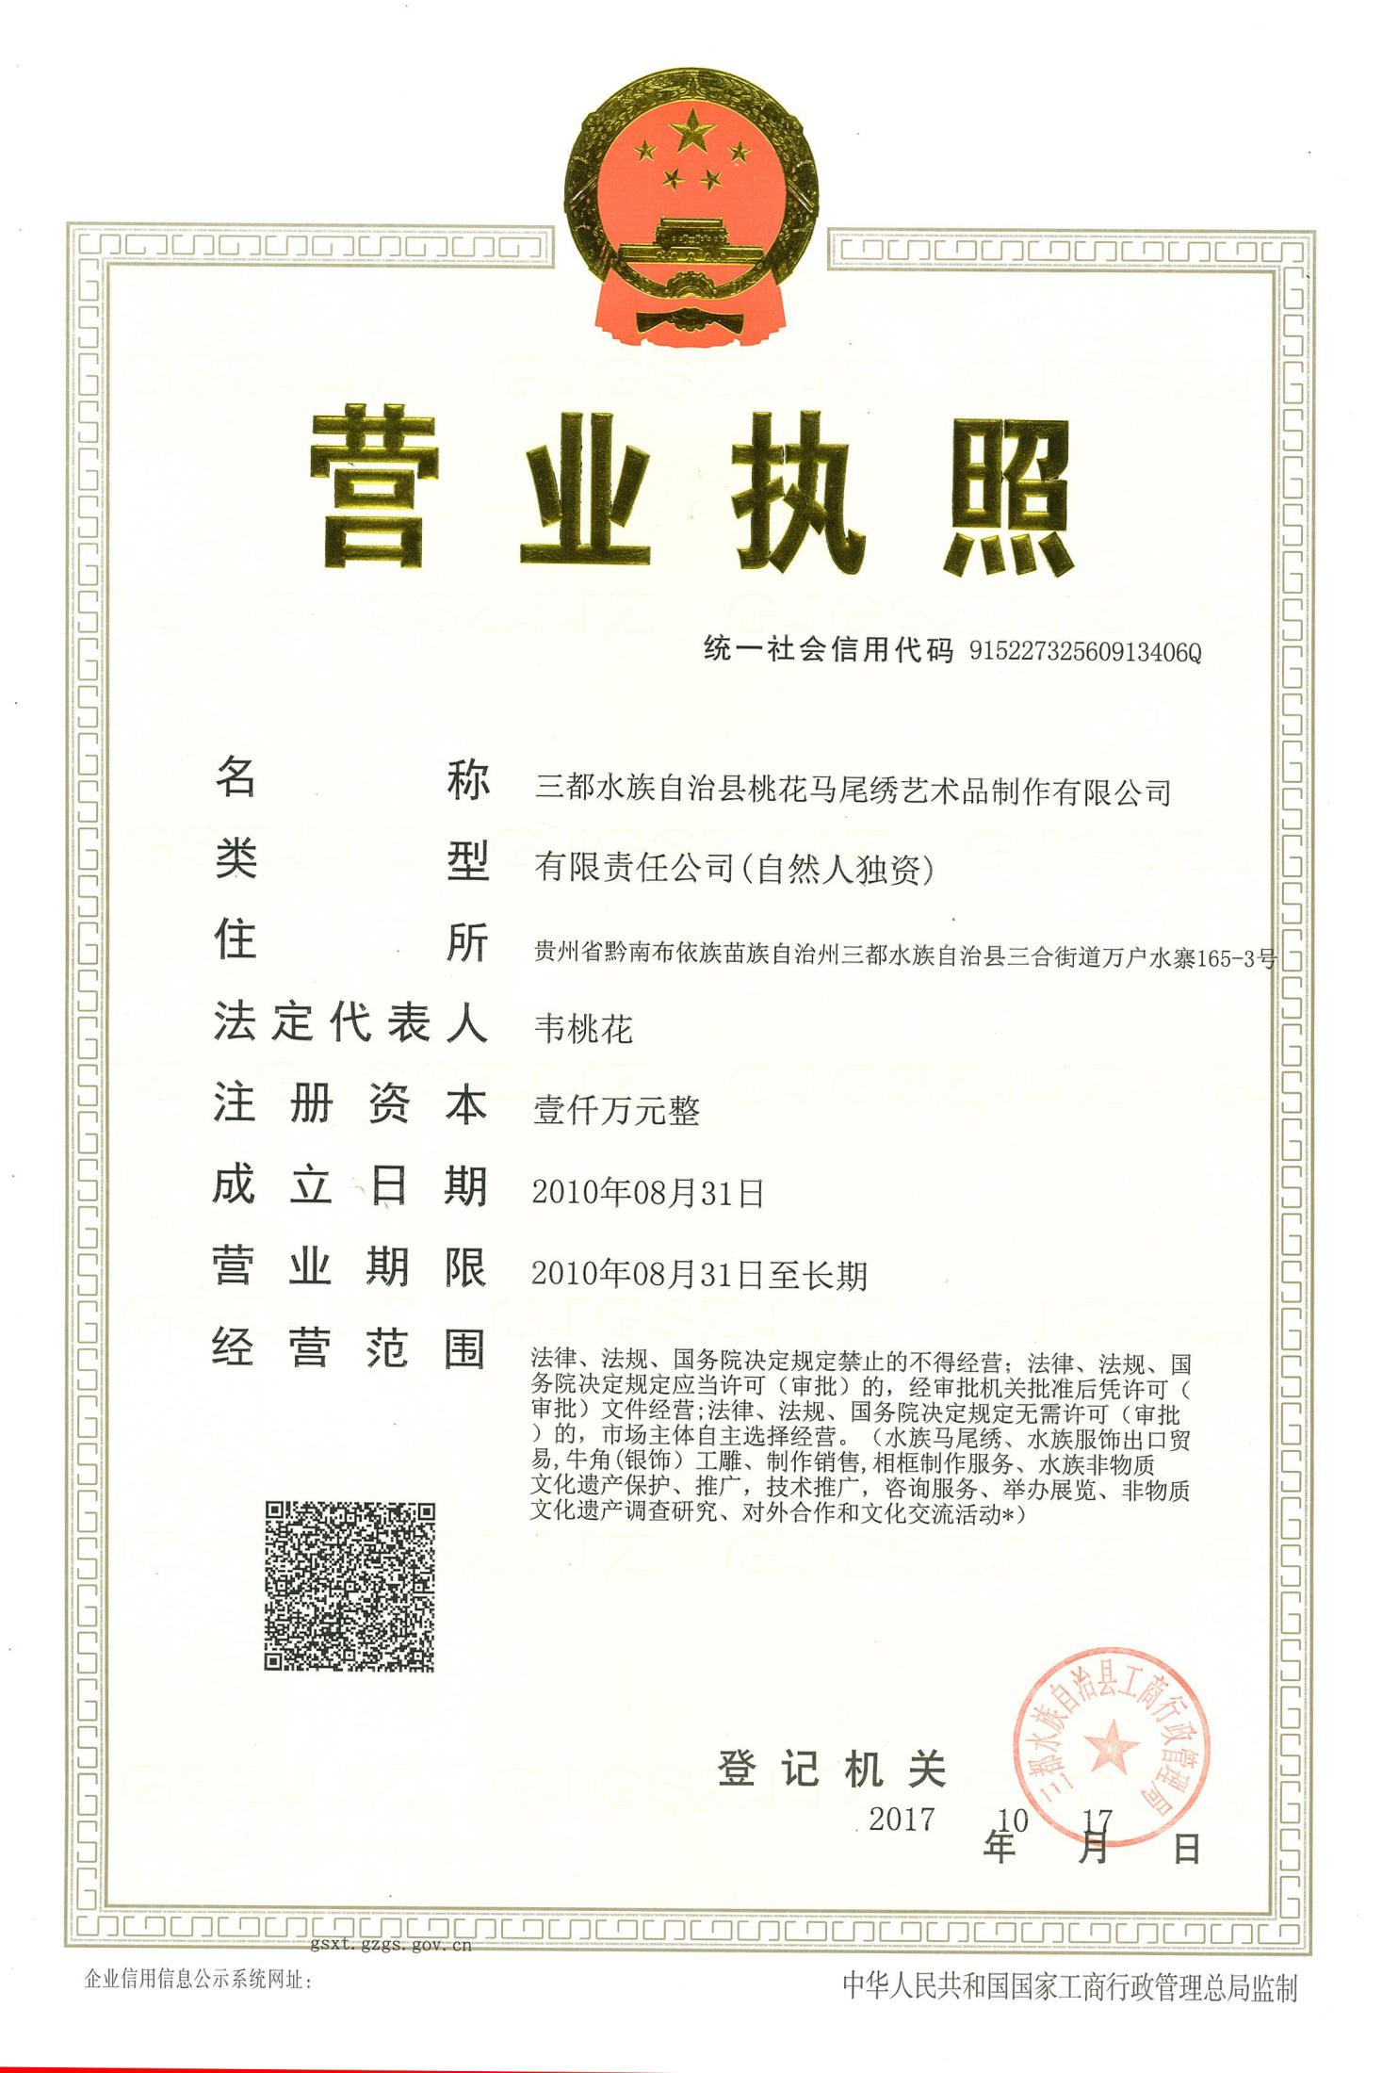
14 | 毕节市 | 毕节纳雍 | 纳雍亨通物流有限公司 | 91520525095471349Q | 纳雍县沿河小区 | 涂玉西 | 13985875300 | 专科财务管理或计算机专业 | 物流管理员 | 2 | 试用期3个月，保底2000元/月 |  | 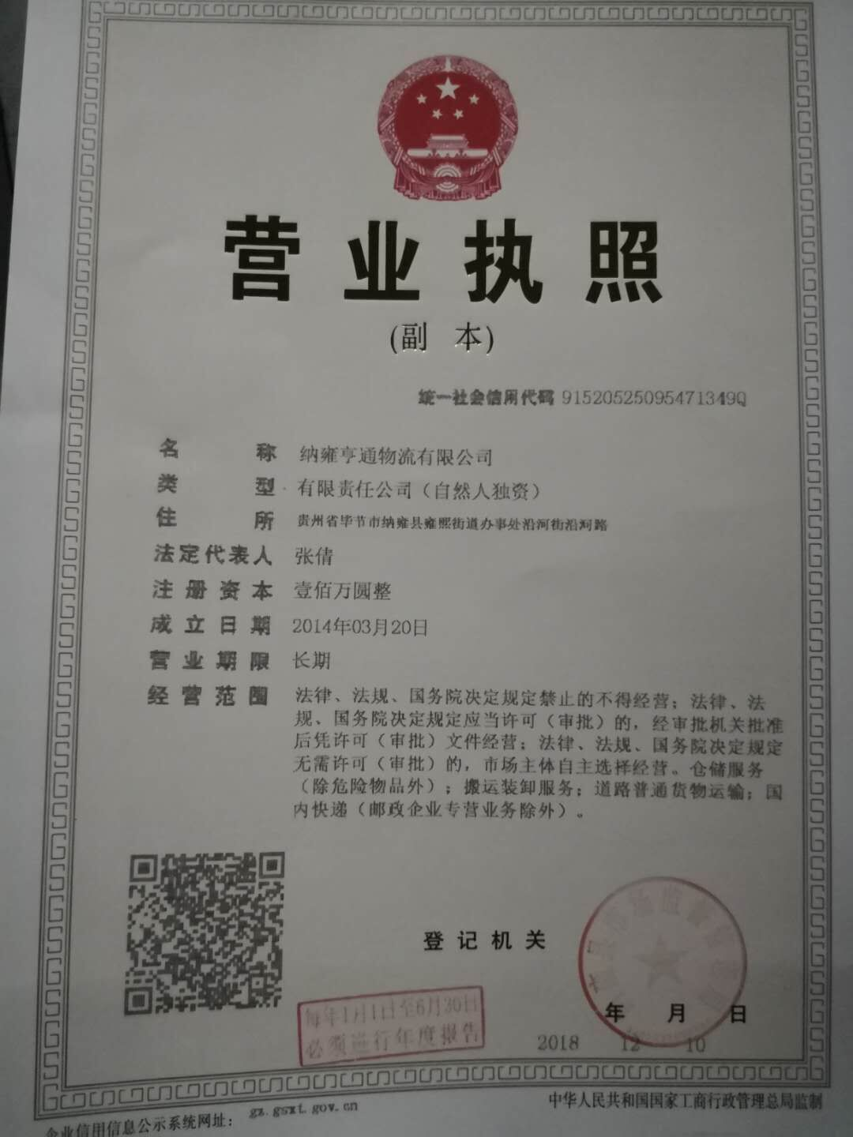 | 无logo
15 | 毕节市 | 毕节大方 | 大方县聚鑫建筑材料经营部 | 92520521MA6FK4TU13 | 大方县顺德街道 新铺村移民街 | 刘 丽 | 15085363803 | 大专及以上 （会计专业） | 会计 | 1 | 3200元/月 | 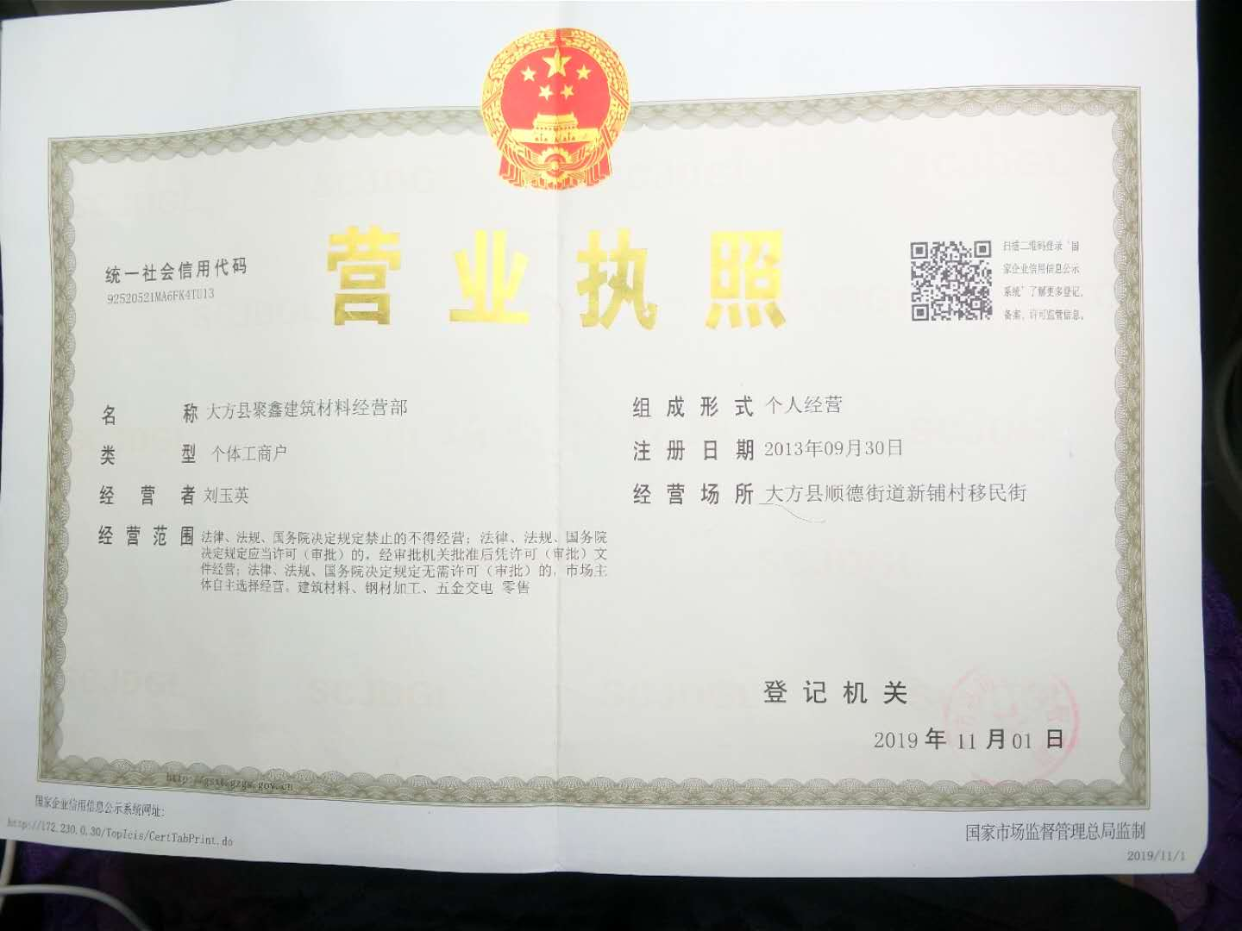 |  | 无logo
16 | 毕节市 | 金沙县 | 贵州金沙冠香坊调味食品有限公司 | 91520523714352112M | 金沙县经济发区 | 周涛 | 18108573642 | 全日制大专以上学历，计算机、大数据、销售管理、工商管理、专业。 | 1、助理文员2、网络销售员 | 2 |  试用期2000-3000元/月，试用合格后根据个人工作能力调节薪资。调节后不低于4000元/月。 |  | 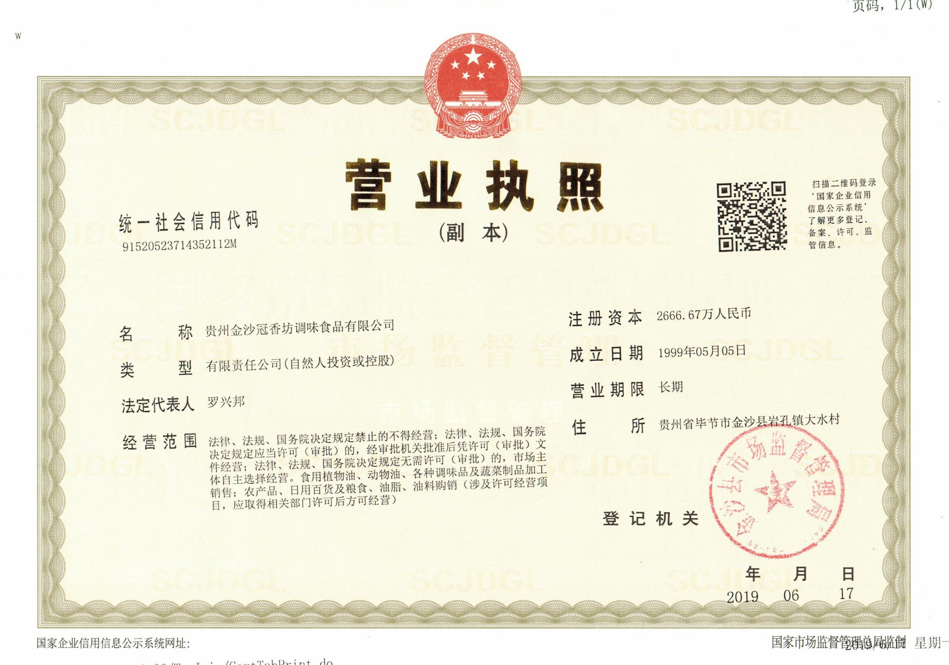
17 | 毕节市 | 织金县 | 贵州织金日月升商贸有限公司 | 915205246927246747 | 织金县大府头广场地下商场日月升公司 | 向文博 | 15985473088 | 电子计算机专业 | 安装及维修 | 2 | 试用期2000元/月试用合格后加提成，根据业务水平调薪 |  | 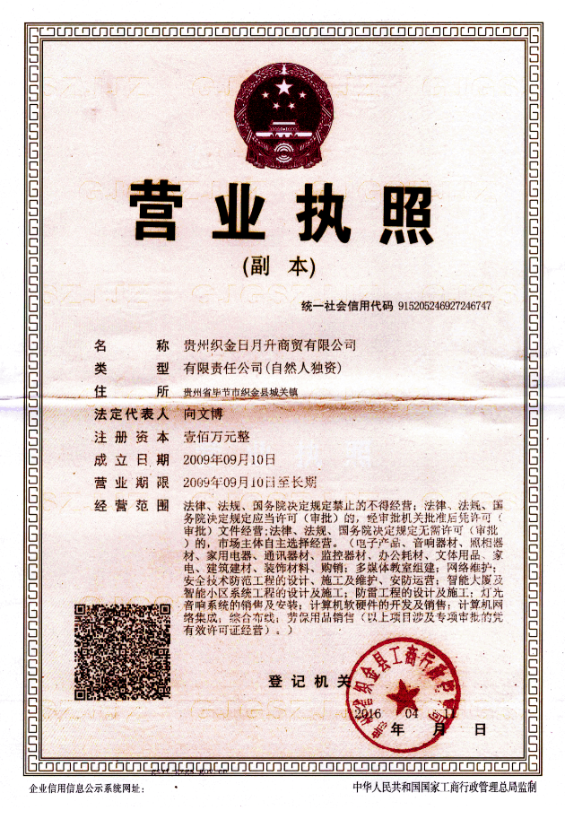
18 | 毕节市 | 黔西县 | 黔西县万兴木业有限责任公司 | 91520522MA6DP41F6K | 黔西县雨朵镇雨明村 | 张安俊 | 18585471866 | 大专以上会计 | 财务 | 1 | 2500元/月 |  | 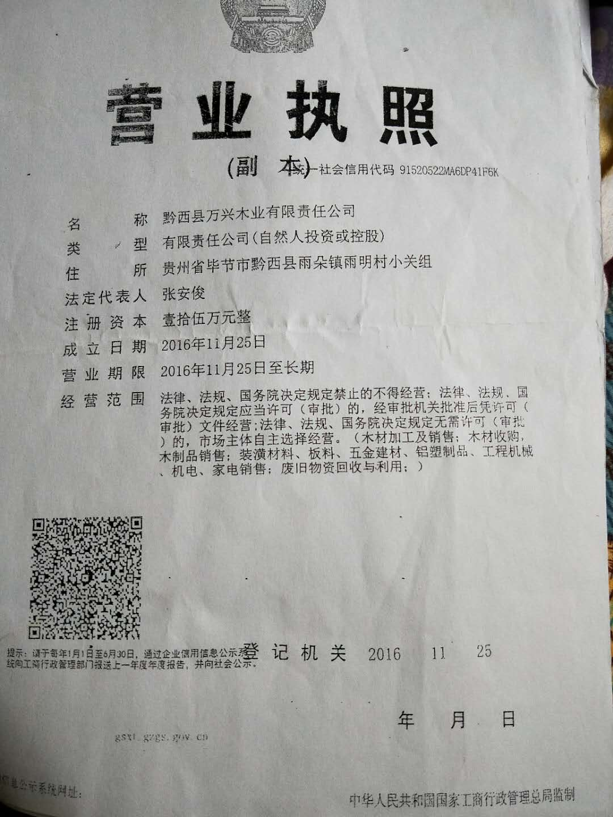 | 无logo
19 | 毕节市 | 七星关区 | 毕节市黔城家政保洁服务中心 | 91520502356334239U | 毕节市七星关区市东街道清毕南路五龙公寓裙底层 | 孟性英 | 18984792280 | 全日制大专以上学历，计算机专业，写文章厉害的。 | 1、助理文员 | 2 | 试用期2000-3000元/月，试用合格后根据个人工作能力调节薪资。 |  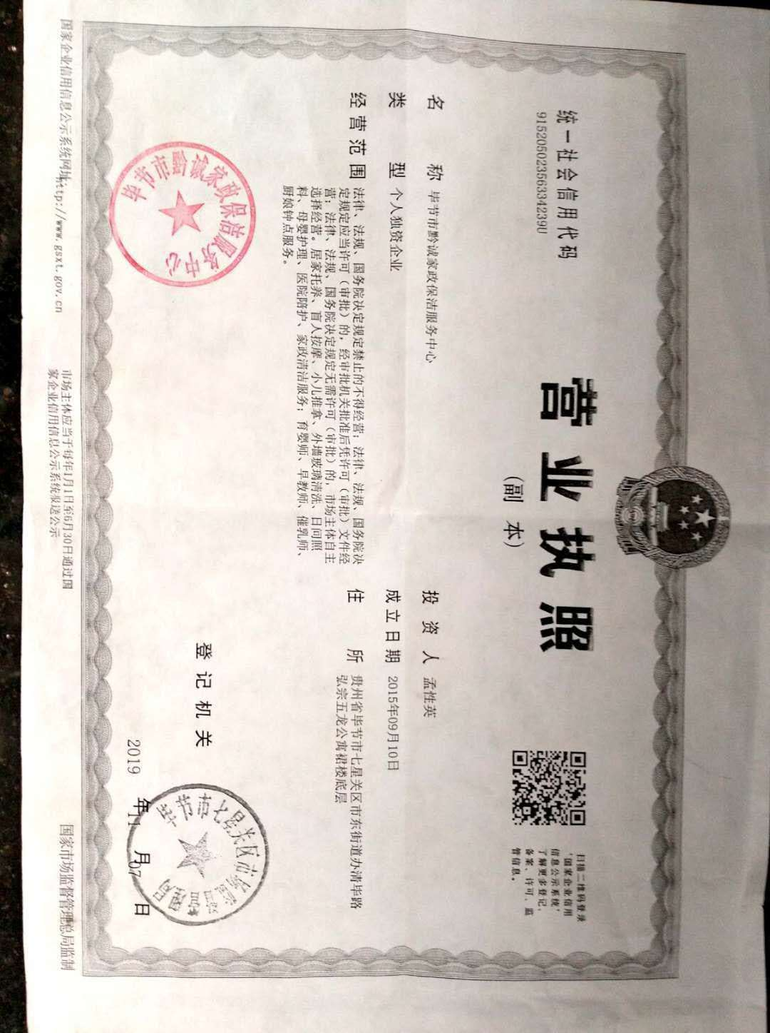
20 | 毕节市 | 七星关区 | 七星关区远芳藤艺家具厂 | 91520502594194569U | 毕节市七星关区双树路（毕节市小微企业第二创业圆内） | 杨林 | 15117636310 | 全日制大专以上学历， | 技术指导 | 1 | 3000元/月左右 |  | 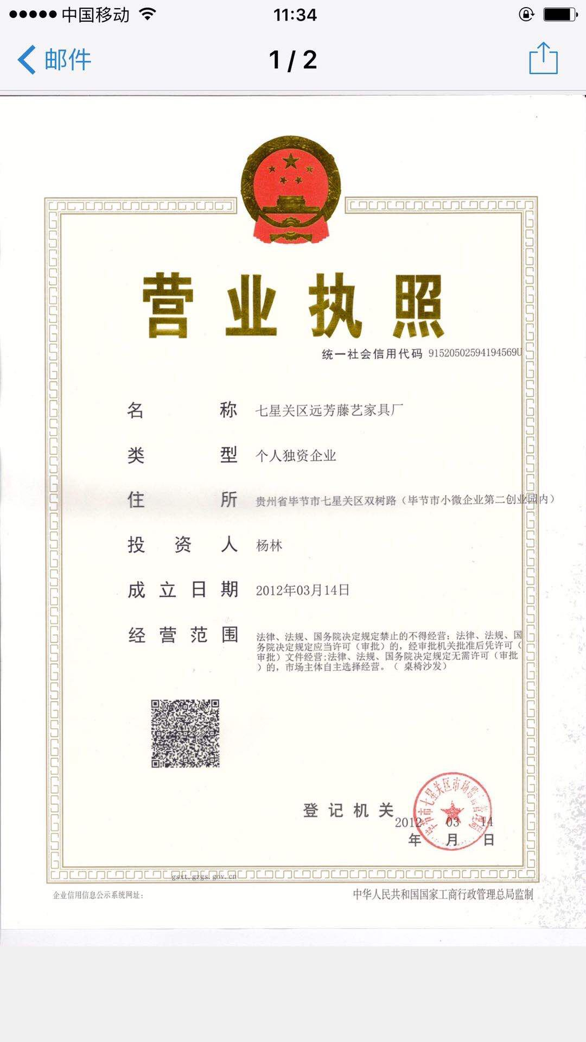 | 无logo
21 | 毕节市 | 七星关区 | 贵州雅阁兴家具有限责任公司 | 91520250233736458X9 | 贵州省毕节市七星关区长春堡镇小微创业园3#标准厂房 | 李光智 | 18212699932 | 全日制大专以上学历，有一定管理经验 | 管理员 | 1 | 试用期2500-3000元，试用合格后根据个人工作能力调节薪资。 |  | 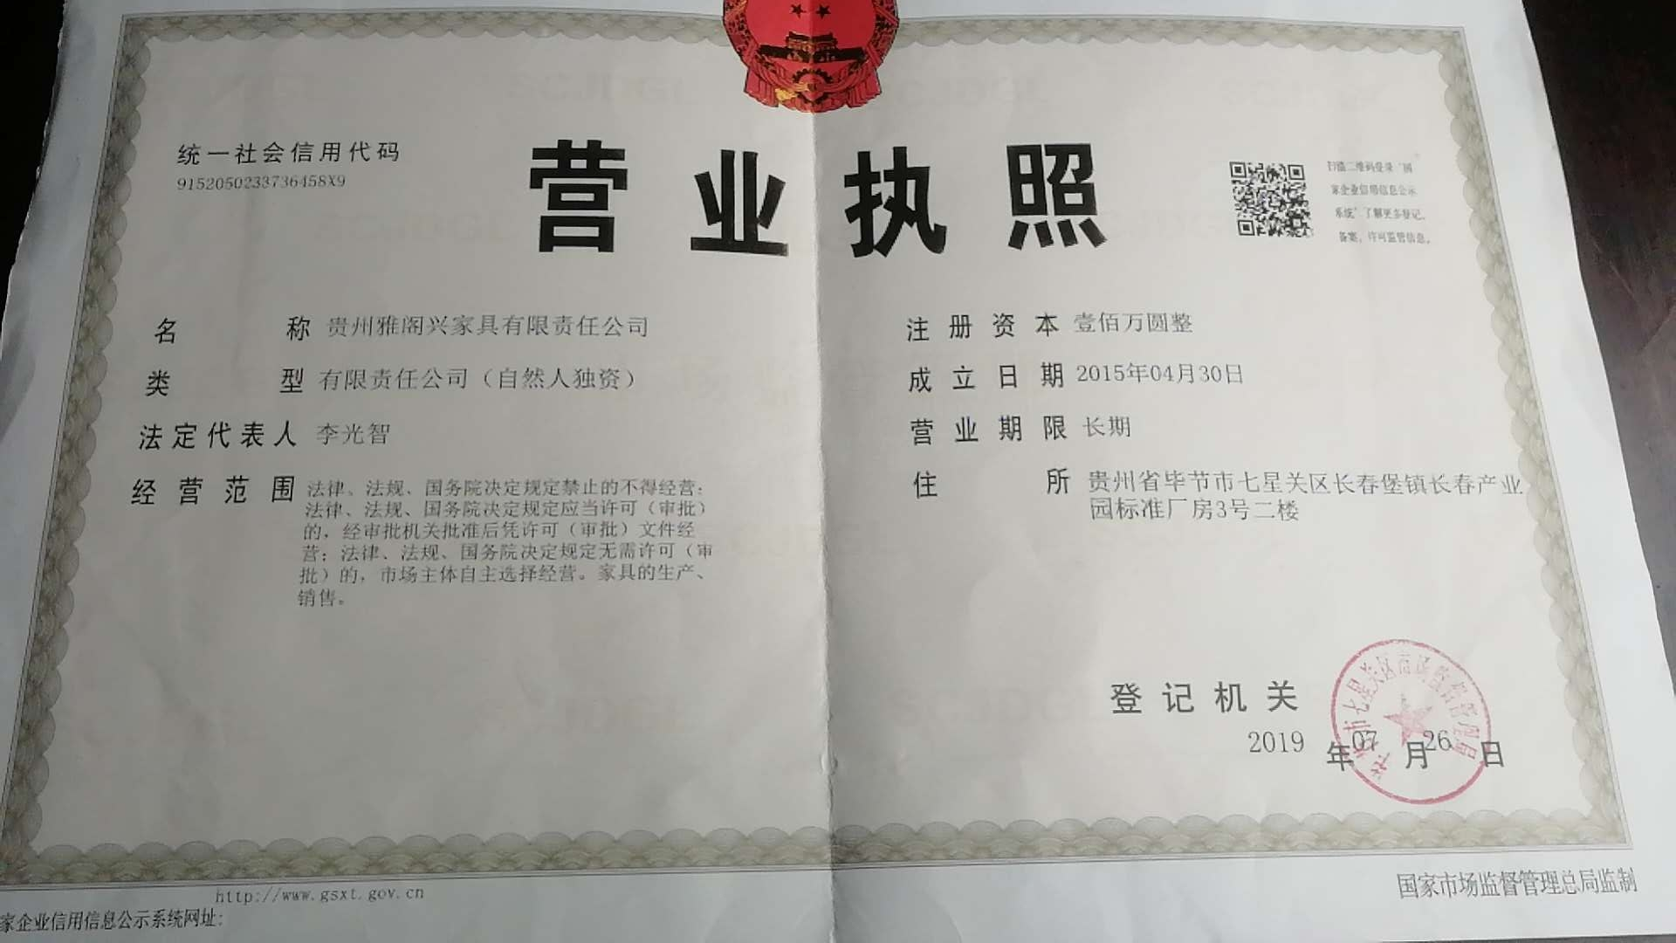 | 无logo
22 | 安顺市 | 普定县 | 贵州玉态康日用百货经营部 | 92520422MA6H4JNC1C | 普定县城关镇后寨村（普定经济开发区干坝加油站旁 | 肖玉和 | 13885359684 | 本科 | 市场推广 | 1 | 4200 |  | 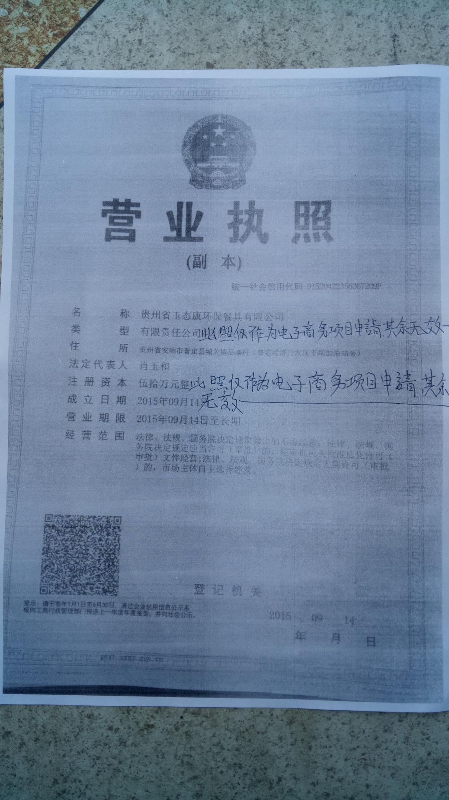
23 | 安顺市 | 紫云县 | 紫云吉利房产测绘有限公司 | 798805894 | 紫云县新城区政务中心对面 | 吕昌俊 | 15599315257 | 不限 | 测绘员 | 1 | 2500元/月
24 | 安顺市 | 关岭县 | 沙营镇人民政府 | 11522528009900291H | 沙营镇 | 荀先贵 | 15885714274 | 本科专业不限（懂电脑） | 残疾人专职委员 | 1 | 2200元/月 |  |  | 需要省残联去函方提供
25 | 安顺市 | 关岭县 | 关岭春晖医院 | 91520424MA6DMEUC7P | 沙营镇 | 罗俊 | 15121304676 | 本科中文（懂电脑） | 办公室文员 | 1 | 2200元/月 |  | 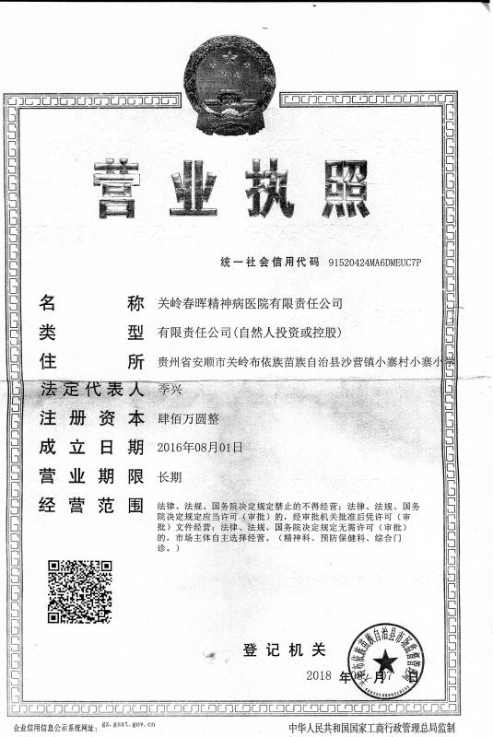 | 无logo
26 | 安顺市 | 开发区 | 贵州省恒爱民族风残疾人艺术团 | 91520490MA6DK5UP88 | 安顺市经开区幺铺镇青源村 | 翟红燕 | 15885723136 | 中专以上手语专业（有艺术特长 | 手语主持及舞蹈指挥 | 1 | 月薪2200元（交五险 |  | 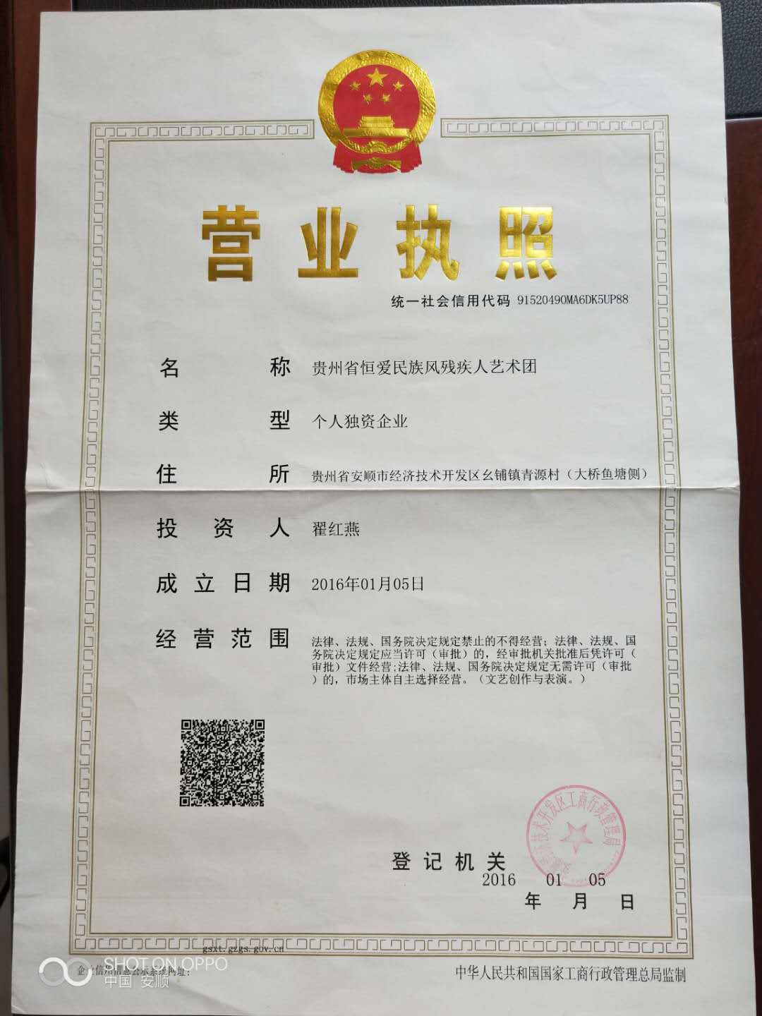 | 无logo
27 | 安顺市 | 开发区 | 贵州澳维酒店管理有限公司 | 91520490MA6GX40J9T | 安顺经济技术开发区化工黄果树大街澳维天天乐城639号 | 程兴美 | 13595301901 | 财务会计、收货员（1人）后厨（1人）、后勤工（1人） | 初中以上 | 3 | 财务会计、收货员、后厨：2800-3000元:；后勤工：2600-2800元（交五保险） |  |  | 企业称需向当地残联核实
28 | 安顺市 | 西秀区 | 贵州广成百科贸易有限公司 | 91520402MA6DKU3N8F | 贵州省安顺市西秀区轿子山镇跳登场村百合家园 | 韦薇 | 18285391686 | 文员：1 | 高中及以上高中及 | 1 | 面谈
29 | 安顺市 | 西秀区 | 贵州广成百科贸易有限公司 | 91520402MA6DKU3N9F | 贵州省安顺市西秀区轿子山镇跳登场村百合家园 | 韦薇 | 18285391686 | 销售：1 | 高中及以上高中及 | 1 | 面谈
30 | 六盘水市 | 盘州市 | 六盘水市红果精进科技商贸有限公司 | 91520223322102712L | 贵州省六盘水市盘州市亦资街道银路步行街48-7号 | 徐军 | 13385169862 | 中专以上 | 业务员 | 3 | 2500-3000
31 | 六盘水市 | 盘州市 | 盘州普惠医院 | 91520222MA6DQNPM3P | 盘州市红果镇胜境大道12号 | 李林 | 17685181865 | 大专以上 | 办公室文员 | 1 | 1800
32 | 六盘水市 | 盘州市 | 贵州亿阳农业开发有限公司 | 91520222580650551P | 贵州省六盘水市盘州市两河街道两河新区南北6#路 | 邓献龙 | 18216813768 | 不限 | 销售人员 | 不限 | 1800 |  | 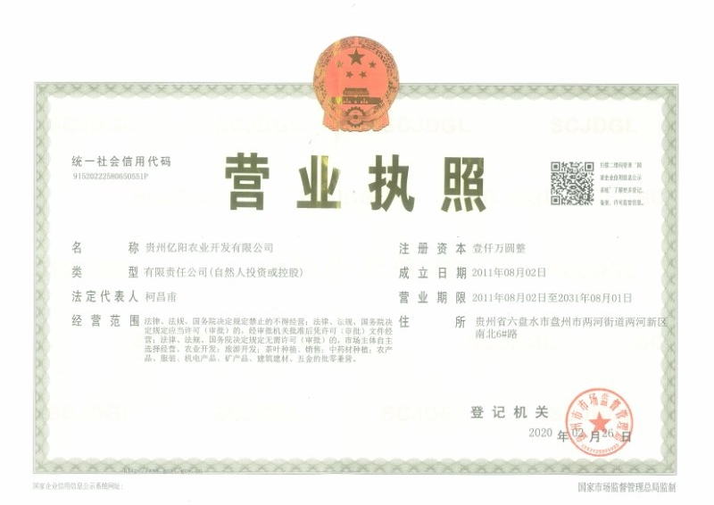 | 无logo
33 | 六盘水市 | 盘州市 | 贵州鼎弘实业发展有限公司 | 91520222MA6DJAXM0 | 贵州省六盘水市盘县红果干沟桥职业技术学校内 | 孔经理 | 15329088818 | 中专以上 | 销售人员 | 2 | 2000-4000 |  |  |  | 有营业执照,无LOGO
34 | 六盘水市 | 水城县 | 水城县坤华职业培训学校 | mjy234430 | 水城经开区1号楼 | 杨光亮 | 15519809968 | 大专 | 操作工、 手工 | 2 | 3000左右 |  |  |  | 已联系,未收到资料
35 | 六盘水市 | 水城县 | 贵州水城经济开发区博远建材有限公司 | ma6e4q02x | 贵州省水城县老鹰山镇石桥村 | 徐鑫 | 18708678670 | 大专 | 文员 | 1 | 2500-5000元/月五险
36 | 六盘水市 | 钟山区 | 六盘水市钟山区自强新商贸有限公司 | 9152020IMA6DKG7N5L | 贵州省六盘水钟山区人民中路163号6栋附4号 | 赵才双 | 18985912205 | 高中以上 | 车工、业务员 | 8 | 1800元至2000元 |  |  |  | 有营业执照,无LOGO
37 | 六盘水市 | 钟山区 | 六盘水威康制衣商贸有限公司 | 9152020IMA6JC3666A | 贵州省六盘水钟山区马鞍搬迁街5号楼101 | 蒋开举 | 13765723299 | 高中以上 | 车工、业务员 | 5 | 2000元至2500元 |  |  |  | 有营业执照,无LOGO
38 | 六盘水市 | 六枝特区 | 六枝特区凯丽达服饰有限公司 | 91520203MA6H2KBL03 | 六枝特区落别乡易扶小区 | 李爱军 | 18879190908 | 不限 | 停车工 | 200 | 计件 |  |  |  | 已联系,未收到资料
39 | 黔西南 | 贞丰县 | 贞丰县恒盛电子加工厂 | 91522325MA6SDN30T0H | 贞丰县龙场镇宽舍一栋一楼 | 赵小姐 | 18224961934 | 普工学历不限，领班有经验者优先 | 普工、领班 | 5人、2人 | 普工1800-3000 领班2500-6000 |  |  |  | 有营业执照,无LOGO
40 | 黔西南 | 贞丰县 | 贵州志立电子科技有限公司 | 91522325MA6HRCN50B | 贞丰县珉城社区29栋2楼 | 王盛 | 15186390100 17785098488 | 普工学历不限，领班有经验者优先 | 普工、领班 | 50人、5人 | 普工1800-3000 领班2500-6000 |  |  |  | 有营业执照,无LOGO
41 | 黔西南 |  | 贵州新天宫实业有限公司 | 91522320587278369H | 顶效轻工业园区 | 韦承倩 | 18188202348 | 不限 | 缝纫工 | 20人 | 保底1680元＋计件
42 | 黔西南 | 兴仁市 | 荣凯五金搪瓷有限公司 | 91522322308831644T | 兴仁市陆关工业园区 | 艾德飞 | 15985347948 | 大专、专业不限 | 办公室工作员 | 1 | 3000-4000
43 | 黔西南 | 册亨县 | 册亨县残疾人联合会 | 13522327009620257Q | 纳福大道县政务中心 | 侯忠 | 13668591118 | 本科 | 公益性岗位 | 1 | 2388.51（包含五险，实际到账1204） |  |  |  | 已联系,未收到资料
44 | 黔西南 | 兴义市 | 贵州省兴义市第七中学 | 770550703 | 兴义市坪东街道办事处西湖路36号 | 邓国荣 | 13885915640 | 大专 | 文员 | 1 | 2500
45 | 黔西南 | 普安县 | 普安县金桥汇农电子商务有限公司 | 91522323MA6DN9CL8N | 普安县南湖街道 | 余琦 | 19185771717 | 高中，熟练应用电脑（普安户籍） | 数据标注员 | 10 | 实习期1000-1300 |  |  |  | 有营业执照,无LOGO
46 | 铜仁市 | 铜仁市石阡县 | 石阡县宏信服饰有限公司 | 91520623314385951q | 石阡县汤山中学前300米 | 罗孝芹 | 18932067910 | 大专 | 管理工 技术工 | 5人 | 2000元 |  |  |  | 有营业执照,无LOGO
47 | 铜仁市 | 铜仁市江口县 | 江口凯德梵瑞服装有限公司 | 91520621MA6JA957 | 江口凯德梵瑞社区A-23单元 | 韩睿仪 | 13765682731 | 学历不限 | 车工、普工、不会可学 | 30人 | 3000元-5000元 |  |  |  | 有营业执照,无LOGO
48 | 铜仁市 | 铜仁市松桃县 | 松桃武陵源有机茶叶有限公司 | 915206285692421784 | 贵州省铜仁市松桃苗族自治县大坪场镇正江村 | 张女士 | 13765623288 | 大专以上、汉语言文学类 | 办公室文秘 | 1人 | 2000元/月
49 | 铜仁市 | 铜仁市思南县 | 贵州巨宏铝业有限公司 | 91520624MA6HM0PD9P | 思南县双龙高庄安置点 | 王杰 | 15121650862 | 大专以上（熟悉网络业务优先） | 业务经理（女性） | 1 | 面议
50 | 铜仁市 | 铜仁市思南县 | 贵州巨宏铝业有限公司 | 91520624MA6HM0PD9P | 思南县双龙高庄安置点 | 王杰 | 15121650863 | 初中以上（会开车持有驾驶证） | 业务员 | 1 | 面议
51 | 铜仁市 | 铜仁市思南县 | 贵州巨宏铝业有限公司 | 91520624MA6HM0PD9P | 思南县双龙高庄安置点 | 王杰 | 15121650864 | 初中以上 | 生产加工员 | 5 | 面议
52 | 铜仁市 | 铜仁市万山区 | 贵州香柚香生态农业有限公司 | 9152063MA6GQ96P11 | 万山区黄道乡红星村 | 赵贡豪 | 13885635242 | 大专以上农学专业 | 种植技术人员 | 1 | 2000元/月
53 | 铜仁市 | 铜仁市 印江县 | 贵州民兴制衣有限公司 | 91520625MA6H2GCD0C | 贵州省铜仁市印江土家族苗族自治县峨岭街道峨岭村第五组（和达·幸福安置点） | 曹信梅 | 15202025533 | 初中 | 平车、锁边、烫工、组长、业务人员 | 8 | 2000-5000
54 | 遵义市 | 赤水市 | 赤水市卓越小熊美容美发店 | 92520381MA6GY31COM | 赤水市市中红军大道北路129号 | 熊强 | 18185232767 | 不限 | 美发师 | 10 | 2500-6000元不等； |  |  |  | 有营业执照,无LOGO
55 | 遵义市 | 汇川区 | 天地家装饰设计有限公司 | 91520303MA6JL51T4M | 汇川区上海路老交警队 | 龙敏 | 18898885743（28685911） | 大专以上 | 不限 | 5-8人 | 2500
56 | 遵义市 | 桐梓县 | 贵州玉洁食品有限公司 | 915203220677299988 | 桐梓县新站镇山坡街上 | 陈世会 | 13885208279 | 大专以上 | 办公文员 | 1 | 2600左右(包吃住) |  |  |  | 已联系,未收到资料
57 | 遵义市 | 习水县 | 贵州万佳内衣制造有限公司 | 915203303374592476 | 习水县东皇街道工农路华君小区 | 王列建 | 18786225888 | 大专以上 | 不限 | 5人 | 3000元左右
58 | 遵义市 | 习水县 | 贵州骏华鞋业有限公司 | 91520330MA6GQQC283(1-1) | 习水县东皇街道双垭子社区1号 | 李学兵 | 18385322814 | 大专以上 | 不限 | 10人 | 3000元左右
59 | 遵义市 | 凤冈县 | 贵州省凤冈县秀姑茶业有限公司 | 915203273143665312 | 凤冈县永安镇田坝社区 | 杨秀贵 | 18786261388 | 大专以上 | 会计 | 1 | 3500元/月 |  | 是
60 | 遵义市 | 仁怀市 | 仁怀惠邦酒店管理有限公司 | 91520382MA6GR3QQ62 | 仁怀市醉美大道26号 | 林贤弟 | 18212155422 | 不限 | 客房服务员 | 2 | 社保;缴纳五险; 工资2400-2600元每月 |  |  | 已提供给仁怀残联
61 | 遵义市 | 播州区 | 播州区尚嵇镇人民政府 |  | 播州区尚嵇镇 | 余棉宴 | 15085433307 | 大专以上 | 专职委员 | 1 | 2000元/月 |  |  | 已联系,未收到资料
62 | 遵义市 | 播州区 | 贵州正大蛋业有限公司 | 91520300MA6DKERA07 | 播州区和平大道1号 | 王银姬 | 18275018451 | 不限 | 不限 | 3 | 2000元/月

